dataset3.csv
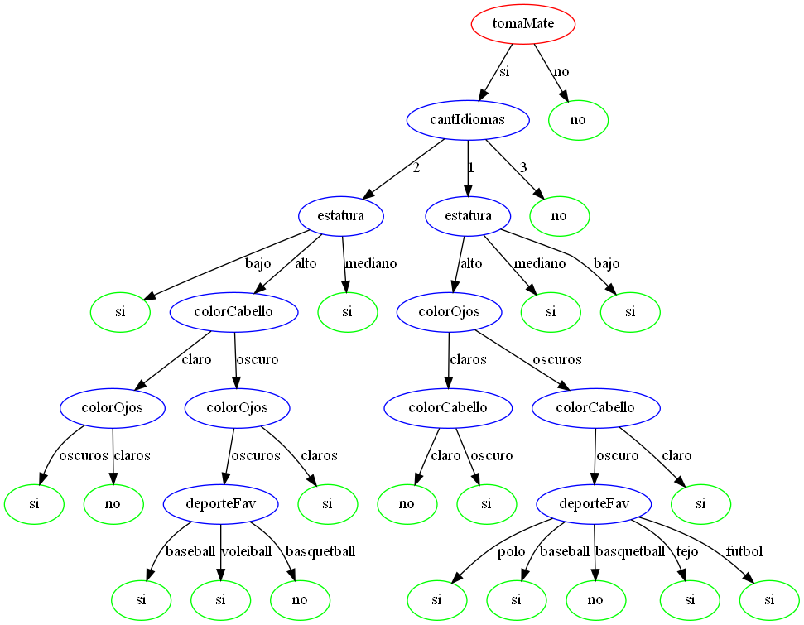
id | colorCabello | colorOjos | estatura | colorPiel | cantIdiomas | deporteFav | estudiosAc | tomaMate | esArgentino
1 | oscuro | oscuros | bajo | claro | 2 | polo | hasta secundaria | si | si
2 | claro | oscuros | bajo | claro | 1 | tejo | hasta primaria | no | no
3 | claro | claros | alto | claro | 1 | polo | universitario | si | no
4 | claro | oscuros | alto | oscuro | 2 | baseball | hasta secundaria | si | si
5 | claro | oscuros | bajo | oscuro | 1 | baseball | hasta secundaria | no | no
6 | claro | oscuros | bajo | oscuro | 2 | tejo | hasta primaria | no | no
7 | claro | claros | bajo | oscuro | 3 | basquetball | universitario | si | no
8 | oscuro | oscuros | alto | claro | 1 | polo | hasta primaria | si | si
9 | oscuro | claros | bajo | oscuro | 3 | handball | universitario | si | no
10 | claro | claros | mediano | claro | 2 | badminton | hasta primaria | si | si
11 | oscuro | claros | alto | oscuro | 1 | voleiball | hasta primaria | si | si
12 | oscuro | claros | bajo | oscuro | 3 | voleiball | hasta primaria | si | no
13 | oscuro | oscuros | mediano | claro | 2 | handball | universitario | no | no
14 | claro | oscuros | bajo | claro | 3 | badminton | hasta primaria | no | no
15 | claro | oscuros | bajo | claro | 3 | handball | universitario | si | no
16 | oscuro | oscuros | alto | oscuro | 2 | baseball | universitario | si | si
17 | oscuro | oscuros | alto | oscuro | 2 | baseball | universitario | no | no
18 | claro | oscuros | mediano | claro | 1 | tejo | universitario | no | no
19 | claro | claros | alto | oscuro | 1 | baseball | hasta secundaria | no | no
20 | claro | claros | mediano | claro | 1 | basquetball | hasta secundaria | no | no
21 | oscuro | oscuros | mediano | oscuro | 1 | futbol | hasta primaria | si | si
22 | claro | oscuros | mediano | oscuro | 2 | handball | hasta primaria | no | no
23 | oscuro | claros | mediano | claro | 3 | tejo | hasta primaria | no | no
24 | claro | oscuros | mediano | claro | 2 | baseball | universitario | si | si
25 | oscuro | oscuros | bajo | claro | 1 | voleiball | universitario | no | no
26 | oscuro | claros | mediano | claro | 1 | basquetball | hasta secundaria | si | si
27 | oscuro | claros | bajo | claro | 3 | polo | hasta secundaria | si | no
28 | claro | oscuros | mediano | oscuro | 3 | polo | universitario | no | no
29 | claro | oscuros | mediano | claro | 1 | voleiball | universitario | si | si
30 | claro | oscuros | alto | claro | 2 | tejo | universitario | si | si
31 | oscuro | claros | alto | oscuro | 1 | badminton | hasta secundaria | no | no
32 | oscuro | oscuros | alto | oscuro | 2 | polo | universitario | no | no
33 | oscuro | oscuros | alto | claro | 1 | baseball | universitario | si | si
34 | claro | claros | bajo | oscuro | 3 | voleiball | hasta secundaria | si | no
35 | claro | oscuros | alto | claro | 2 | basquetball | hasta secundaria | no | no
36 | claro | oscuros | bajo | oscuro | 3 | handball | hasta primaria | no | no
37 | oscuro | claros | alto | oscuro | 3 | voleiball | universitario | no | no
38 | oscuro | oscuros | alto | claro | 3 | baseball | hasta secundaria | si | no
39 | oscuro | claros | alto | oscuro | 2 | futbol | hasta primaria | no | no
40 | oscuro | claros | bajo | claro | 3 | basquetball | hasta secundaria | si | no
41 | oscuro | claros | alto | claro | 3 | handball | hasta primaria | si | no
42 | oscuro | claros | alto | claro | 2 | voleiball | hasta secundaria | si | si
43 | claro | oscuros | mediano | oscuro | 3 | badminton | universitario | no | no
44 | oscuro | claros | alto | oscuro | 2 | basquetball | universitario | si | si
45 | oscuro | claros | mediano | claro | 3 | badminton | universitario | si | no
46 | oscuro | claros | mediano | claro | 2 | tejo | universitario | si | si
47 | oscuro | claros | alto | claro | 2 | basquetball | hasta secundaria | si | si
48 | oscuro | oscuros | mediano | oscuro | 2 | polo | hasta secundaria | si | si
49 | oscuro | claros | mediano | oscuro | 1 | handball | hasta secundaria | no | no
50 | claro | oscuros | bajo | claro | 1 | polo | universitario | no | no
51 | oscuro | claros | alto | oscuro | 3 | basquetball | hasta secundaria | si | no
52 | oscuro | claros | mediano | oscuro | 3 | badminton | universitario | no | no
53 | oscuro | claros | alto | oscuro | 2 | futbol | hasta secundaria | si | si
54 | oscuro | claros | mediano | claro | 2 | badminton | universitario | no | no
55 | oscuro | oscuros | mediano | oscuro | 3 | basquetball | hasta primaria | si | no
56 | oscuro | claros | bajo | claro | 1 | handball | universitario | no | no
57 | claro | claros | bajo | oscuro | 3 | tejo | hasta secundaria | si | no
58 | oscuro | claros | alto | claro | 2 | handball | hasta primaria | si | si
59 | claro | claros | bajo | oscuro | 1 | polo | universitario | si | si
60 | oscuro | oscuros | bajo | oscuro | 3 | futbol | hasta secundaria | no | no
61 | claro | oscuros | alto | oscuro | 3 | badminton | hasta secundaria | no | no
62 | claro | claros | bajo | oscuro | 3 | polo | hasta primaria | si | no
63 | oscuro | oscuros | bajo | claro | 1 | basquetball | hasta secundaria | si | si
64 | oscuro | oscuros | alto | claro | 2 | handball | hasta secundaria | no | no
65 | oscuro | claros | mediano | oscuro | 2 | handball | hasta secundaria | si | si
66 | oscuro | claros | alto | claro | 3 | polo | universitario | si | no
67 | oscuro | claros | mediano | oscuro | 1 | handball | hasta secundaria | no | no
68 | oscuro | oscuros | bajo | claro | 3 | basquetball | hasta primaria | no | no
69 | claro | claros | alto | oscuro | 2 | basquetball | hasta primaria | si | no
70 | claro | oscuros | bajo | claro | 2 | handball | hasta secundaria | si | si
71 | claro | claros | alto | claro | 1 | futbol | hasta primaria | si | no
72 | claro | claros | alto | oscuro | 1 | polo | universitario | si | no
73 | oscuro | oscuros | alto | oscuro | 2 | voleiball | universitario | si | si
74 | claro | claros | alto | claro | 2 | badminton | hasta secundaria | no | no
75 | claro | claros | alto | claro | 3 | tejo | hasta secundaria | no | no
76 | oscuro | claros | mediano | oscuro | 1 | basquetball | hasta secundaria | no | no
77 | claro | claros | mediano | oscuro | 1 | baseball | universitario | si | si
78 | oscuro | oscuros | bajo | claro | 3 | voleiball | universitario | no | no
79 | oscuro | claros | alto | claro | 2 | baseball | hasta primaria | si | si
80 | oscuro | claros | alto | oscuro | 2 | basquetball | hasta primaria | no | no
81 | claro | claros | alto | oscuro | 1 | basquetball | hasta secundaria | no | no
82 | claro | oscuros | alto | oscuro | 1 | badminton | universitario | no | no
83 | claro | claros | bajo | claro | 1 | handball | hasta secundaria | si | si
84 | oscuro | claros | alto | oscuro | 1 | baseball | universitario | si | si
85 | oscuro | oscuros | mediano | oscuro | 2 | handball | hasta primaria | no | no
86 | oscuro | oscuros | mediano | claro | 3 | polo | universitario | no | no
87 | oscuro | oscuros | bajo | oscuro | 3 | futbol | hasta primaria | si | no
88 | oscuro | oscuros | alto | oscuro | 3 | polo | hasta primaria | si | no
89 | oscuro | oscuros | alto | claro | 2 | voleiball | universitario | si | si
90 | claro | oscuros | mediano | oscuro | 1 | polo | hasta secundaria | no | no
91 | claro | oscuros | bajo | oscuro | 1 | basquetball | universitario | no | no
92 | claro | oscuros | mediano | claro | 1 | futbol | hasta secundaria | si | si
93 | claro | claros | mediano | oscuro | 3 | handball | hasta primaria | no | no
94 | claro | claros | bajo | claro | 2 | handball | universitario | no | no
95 | claro | oscuros | mediano | oscuro | 1 | futbol | hasta secundaria | si | si
96 | oscuro | oscuros | mediano | oscuro | 3 | voleiball | hasta primaria | si | no
97 | claro | oscuros | mediano | claro | 2 | tejo | universitario | no | no
98 | claro | claros | bajo | oscuro | 3 | basquetball | hasta primaria | si | no
99 | claro | claros | bajo | oscuro | 2 | badminton | hasta secundaria | no | no
100 | claro | claros | alto | oscuro | 3 | badminton | universitario | si | no
101 | claro | oscuros | bajo | claro | 2 | voleiball | hasta primaria | no | no
102 | claro | claros | alto | oscuro | 3 | futbol | hasta secundaria | no | no
103 | claro | oscuros | bajo | oscuro | 2 | baseball | universitario | si | si
104 | claro | oscuros | mediano | claro | 2 | voleiball | universitario | si | si
105 | oscuro | oscuros | bajo | claro | 3 | badminton | hasta secundaria | no | no
106 | oscuro | oscuros | mediano | oscuro | 2 | basquetball | hasta secundaria | si | si
107 | oscuro | oscuros | bajo | oscuro | 2 | baseball | hasta primaria | no | no
108 | claro | oscuros | alto | oscuro | 1 | polo | hasta secundaria | si | si
109 | oscuro | claros | bajo | claro | 3 | voleiball | universitario | no | no
110 | claro | claros | alto | claro | 2 | basquetball | universitario | si | no
111 | oscuro | claros | alto | oscuro | 3 | basquetball | universitario | no | no
112 | oscuro | claros | bajo | oscuro | 1 | badminton | hasta secundaria | si | si
113 | oscuro | oscuros | mediano | claro | 1 | basquetball | hasta secundaria | si | si
114 | oscuro | oscuros | mediano | claro | 1 | handball | hasta secundaria | no | no
115 | claro | claros | bajo | claro | 1 | basquetball | hasta primaria | si | si
116 | oscuro | claros | bajo | claro | 3 | handball | universitario | no | no
117 | oscuro | claros | mediano | claro | 2 | badminton | hasta primaria | si | si
118 | oscuro | oscuros | alto | oscuro | 2 | basquetball | universitario | si | no
119 | oscuro | oscuros | mediano | oscuro | 2 | futbol | hasta secundaria | si | si
120 | oscuro | claros | mediano | claro | 1 | voleiball | hasta primaria | no | no
121 | claro | claros | mediano | oscuro | 2 | baseball | hasta primaria | no | no
122 | claro | claros | mediano | oscuro | 3 | basquetball | hasta primaria | no | no
123 | claro | oscuros | bajo | claro | 1 | polo | universitario | si | si
124 | claro | claros | mediano | claro | 2 | futbol | hasta primaria | no | no
125 | claro | claros | mediano | oscuro | 1 | voleiball | hasta primaria | no | no
126 | oscuro | claros | alto | oscuro | 3 | baseball | hasta primaria | si | no
127 | claro | oscuros | alto | oscuro | 2 | badminton | hasta primaria | si | si
128 | oscuro | oscuros | alto | claro | 1 | badminton | hasta secundaria | no | no
129 | oscuro | oscuros | mediano | claro | 3 | futbol | hasta secundaria | no | no
130 | oscuro | claros | bajo | oscuro | 1 | basquetball | hasta secundaria | si | si
131 | claro | oscuros | alto | claro | 3 | tejo | hasta secundaria | si | no
132 | oscuro | claros | mediano | oscuro | 1 | tejo | hasta secundaria | no | no
133 | oscuro | oscuros | mediano | claro | 3 | futbol | hasta secundaria | si | no
134 | oscuro | claros | alto | oscuro | 2 | handball | universitario | si | si
135 | claro | oscuros | bajo | claro | 2 | voleiball | hasta primaria | no | no
136 | claro | claros | bajo | oscuro | 2 | handball | universitario | no | no
137 | claro | claros | mediano | oscuro | 3 | futbol | hasta secundaria | si | no
138 | oscuro | claros | mediano | claro | 2 | badminton | universitario | no | no
139 | oscuro | oscuros | mediano | claro | 1 | handball | hasta primaria | no | no
140 | oscuro | oscuros | alto | claro | 1 | baseball | universitario | no | no
141 | claro | claros | bajo | claro | 3 | futbol | hasta secundaria | si | no
142 | claro | claros | mediano | claro | 3 | basquetball | universitario | no | no
143 | oscuro | claros | alto | oscuro | 3 | handball | universitario | si | no
144 | oscuro | claros | bajo | claro | 3 | baseball | hasta secundaria | no | no
145 | claro | claros | alto | claro | 3 | badminton | hasta secundaria | si | no
146 | oscuro | claros | alto | claro | 1 | handball | hasta secundaria | no | no
147 | claro | claros | mediano | claro | 3 | handball | universitario | no | no
148 | claro | oscuros | mediano | oscuro | 1 | voleiball | hasta secundaria | no | no
149 | oscuro | oscuros | alto | claro | 3 | voleiball | universitario | si | no
150 | oscuro | oscuros | mediano | claro | 3 | basquetball | universitario | no | no
151 | claro | oscuros | bajo | oscuro | 2 | polo | universitario | si | si
152 | claro | claros | mediano | oscuro | 3 | voleiball | universitario | no | no
153 | oscuro | oscuros | bajo | claro | 2 | baseball | universitario | no | no
154 | oscuro | oscuros | mediano | claro | 2 | handball | hasta primaria | no | no
155 | claro | claros | alto | oscuro | 3 | baseball | hasta primaria | no | no
156 | claro | claros | alto | oscuro | 3 | voleiball | hasta primaria | si | no
157 | oscuro | oscuros | mediano | oscuro | 2 | voleiball | hasta secundaria | si | si
158 | claro | claros | alto | claro | 3 | polo | universitario | no | no
159 | claro | claros | alto | oscuro | 1 | handball | universitario | si | no
160 | claro | claros | alto | claro | 2 | handball | hasta secundaria | no | no
161 | oscuro | oscuros | bajo | claro | 2 | badminton | universitario | si | si
162 | claro | claros | bajo | claro | 2 | tejo | universitario | no | no
163 | oscuro | claros | alto | claro | 3 | basquetball | hasta secundaria | si | no
164 | claro | claros | mediano | oscuro | 1 | tejo | hasta primaria | si | si
165 | oscuro | oscuros | bajo | claro | 1 | voleiball | universitario | si | si
166 | oscuro | oscuros | mediano | oscuro | 1 | futbol | universitario | si | si
167 | oscuro | oscuros | bajo | oscuro | 1 | tejo | universitario | si | si
168 | claro | oscuros | bajo | oscuro | 2 | handball | universitario | no | no
169 | oscuro | claros | mediano | oscuro | 1 | basquetball | hasta secundaria | si | si
170 | oscuro | oscuros | alto | oscuro | 3 | polo | universitario | no | no
171 | claro | claros | alto | oscuro | 3 | futbol | hasta primaria | si | no
172 | claro | oscuros | alto | claro | 1 | voleiball | hasta primaria | si | si
173 | claro | claros | alto | claro | 2 | polo | hasta secundaria | si | no
174 | oscuro | claros | mediano | oscuro | 3 | handball | hasta primaria | no | no
175 | claro | claros | bajo | oscuro | 1 | voleiball | hasta secundaria | no | no
176 | claro | oscuros | mediano | claro | 2 | tejo | hasta primaria | si | si
177 | oscuro | claros | alto | claro | 3 | handball | hasta secundaria | si | no
178 | claro | oscuros | bajo | oscuro | 3 | basquetball | hasta secundaria | si | no
179 | claro | claros | alto | claro | 3 | voleiball | hasta primaria | no | no
180 | claro | claros | mediano | oscuro | 2 | tejo | universitario | no | no
181 | claro | oscuros | bajo | claro | 2 | polo | universitario | no | no
182 | oscuro | oscuros | mediano | oscuro | 2 | basquetball | universitario | si | si
183 | oscuro | claros | alto | oscuro | 2 | tejo | universitario | si | si
184 | claro | oscuros | mediano | oscuro | 3 | voleiball | universitario | no | no
185 | claro | claros | alto | claro | 3 | voleiball | hasta secundaria | si | no
186 | claro | oscuros | bajo | claro | 1 | handball | hasta secundaria | no | no
187 | oscuro | oscuros | alto | oscuro | 3 | tejo | hasta primaria | si | no
188 | claro | oscuros | alto | oscuro | 1 | badminton | universitario | no | no
189 | oscuro | claros | bajo | claro | 1 | tejo | hasta primaria | si | si
190 | claro | oscuros | alto | oscuro | 1 | handball | universitario | si | si
191 | claro | oscuros | alto | oscuro | 1 | polo | hasta secundaria | si | si
192 | oscuro | claros | mediano | oscuro | 2 | basquetball | hasta primaria | si | si
193 | claro | claros | mediano | oscuro | 2 | badminton | hasta primaria | no | no
194 | claro | claros | alto | oscuro | 3 | polo | universitario | no | no
195 | oscuro | oscuros | alto | claro | 1 | basquetball | universitario | si | no
196 | oscuro | claros | mediano | claro | 2 | tejo | hasta primaria | no | no
197 | oscuro | claros | mediano | oscuro | 2 | badminton | hasta primaria | si | si
198 | oscuro | oscuros | mediano | oscuro | 2 | badminton | hasta primaria | si | si
199 | claro | oscuros | alto | claro | 2 | tejo | hasta secundaria | no | no
200 | claro | claros | mediano | oscuro | 1 | voleiball | hasta secundaria | no | no
201 | oscuro | claros | bajo | oscuro | 3 | badminton | hasta primaria | si | no
202 | oscuro | oscuros | bajo | claro | 1 | baseball | universitario | si | si
203 | claro | claros | mediano | oscuro | 1 | handball | universitario | si | si
204 | oscuro | claros | alto | oscuro | 1 | tejo | hasta secundaria | si | si
205 | oscuro | claros | bajo | oscuro | 1 | basquetball | universitario | no | no
206 | claro | claros | bajo | oscuro | 1 | baseball | universitario | si | si
207 | claro | oscuros | alto | claro | 3 | tejo | hasta secundaria | si | no
208 | oscuro | claros | mediano | oscuro | 1 | badminton | hasta secundaria | si | si
209 | oscuro | oscuros | mediano | claro | 3 | voleiball | hasta primaria | si | no
210 | claro | claros | alto | claro | 3 | voleiball | hasta primaria | no | no
211 | claro | oscuros | bajo | oscuro | 3 | tejo | hasta secundaria | no | no
212 | claro | claros | bajo | claro | 3 | polo | hasta secundaria | si | no
213 | claro | claros | mediano | oscuro | 2 | baseball | hasta primaria | si | si
214 | claro | claros | mediano | oscuro | 2 | baseball | hasta primaria | si | si
215 | claro | oscuros | bajo | oscuro | 2 | baseball | hasta primaria | no | no
216 | claro | oscuros | bajo | claro | 3 | baseball | universitario | no | no
217 | oscuro | oscuros | alto | claro | 3 | tejo | hasta primaria | no | no
218 | oscuro | claros | mediano | oscuro | 3 | baseball | hasta secundaria | no | no
219 | claro | oscuros | bajo | claro | 3 | voleiball | universitario | si | no
...
id | colorCabello | colorOjos | estatura | colorPiel | cantIdiomas | deporteFav | estudiosAc | tomaMate | esArgentino
 |  |  |  |  |  |  |  |  | Recall | 1
 |  |  |  |  |  |  |  |  | FScore | 0.98

 |  |  |  |  |  |  |  |  | M. Conf. Tasa | Negativo | Positivo
 |  |  |  |  |  |  |  |  | Negativo (no) | 70 | 0
 |  |  |  |  |  |  |  |  | Positivo (si) | 0 | 35

 |  |  |  |  |  |  |  |  | Precisión | 1
 |  |  |  |  |  |  |  |  | Recall | 1
 |  |  | TASA DE GANANCIA |  |  |  |  |  | FScore | 1 |  | GANANCIA

